B.D.I DESONERADO
PROPOSTA: |  |  | MUNICÍPIO/UF: | AURORA DO PARÁ
PROCESSO: |  |  | RESP. TÉCNICO: | RHAYKÁ LOPES
CONCEDENTE: | SECRETARIA DE ESTADO DE PLANEJAMENTO URBANO |  | REGISTRO PROF.: | 1515098273
PROPONENTE: | PREFEITURA MUNICIPAL DE AURORA DO PARÁ |  | BDI (%): | 26.14%
OBJETO: | PAVIMENTAÇÃO DE VIAS NO MUNICÍPIO DE AURORA DO PARÁ/PA
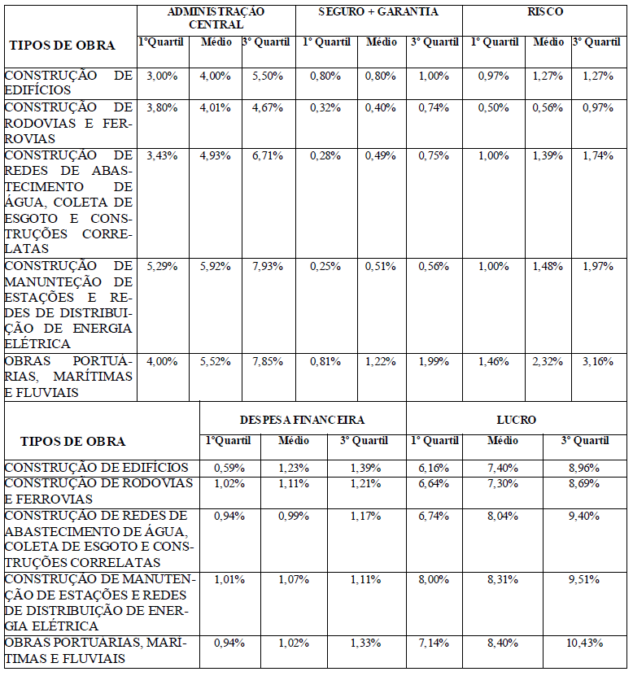
ENDEREÇO OBRA: | BAIRRO: NOVA APARECIDA / MANELÂNDIA / NOVO HORIZONTE / VILA AURORA / KM 75

 | BDI DESONERADO

 | Item | PARCELA DO BDI
 | 1 | AC = Taxa de Administração Central |  |  | 3.80%
 | 2 | S e G = Taxas de Seguro e Garantia |  |  | 0.32%
 | 3 | R = Taxa de Risco |  |  | 0.50%
 | 4 | DF = Taxa de Despesas Financeiras |  |  | 1.02%
 | 5 | L = Taxa de Lucro / Remuneração |  |  | 6.64%
 | 6 | I = Taxa de incidência de Impostos (PIS, COFINS e ISS) |  |  | 10.65%

 | Item | Impostos
 | 6.1 | ISS |  |  | 2.50%
 | 6.2 | PIS |  |  | 0.65%
 | 6.3 | COFINS |  |  | 3.00%
 | 6.4 | CPRB |  |  | 4.50%
 |  |  |  | Total Impostos = | 10.65%
 | Fórmula para o cálculo de BDI
 |  |  |  |  | 26.14%

 | Notas:
 | 1) Alíquota de ISS é determinada pela “Relação de Serviços” do município onde se prestará o serviço conforme art. 1º e art.8º da Lei Complementar nº116/2001.
 | 2) Alíquota máxima de PIS é de até 1,65% conforme Lei nº10.637/02 em consonância com o Regime de Tributação da Empresa
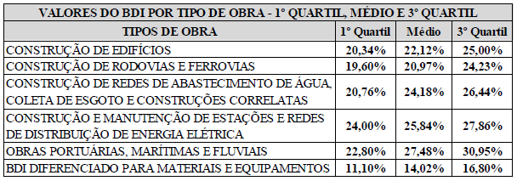
 | 3) Alíquota máxima de COFINS é de 3% conforme inciso XX do art. 10 da Lei nº10.833/03.
 | 4) Os percentuais dos itens que compõem analiticamente o BDI são so limites referenciais máximos adotados pela Administração consoante com o art.40 inciso X da Lei 8.666/93.
 | 5) Antes da aplicação do BDI (Teto Empresa de Lucros Real ) os insumos constantes do art.3º da Lei nº10.637/02 deverão sofrer redução de 1,65%, após 31/12/2008, reduzir também do insumo o percentual de 7,6% da COFINS conforme art. 3º da Lei nº10.833/03 combinado com o inciso XX do art.10 da mesma Lei.
 | BDI CALCULADO DE ACORDO COM AS RECOMENDAÇÕES DO TRIBUNAL DE CONTAS DA UNIÃO FONTE: - Acórdão Nº 2622/2013-P.

 |  |  |  |  |  | 24.23
 |  |  |  |  |  | 4.5
 |  |  |  |  |  | 28.73

